1.รวม
กรุณา Log in เข้าระบบ eMENSCR ก่อนดำเนินการ Click ที่ link โครงการนั้น ๆ
หมายเหตุ : หากไม่ Login จะไม่สามารถดูรายละเอียดโครงการได้
โครงการที่ปรากฎเป็นโครงการที่ผ่านการอนุมัติจากผู้บริหาร (M7) ของหน่วยงานเท่านั้น (ข้อมูล ณ เดือนมิถุนายน 2566)
โครงการภายใต้เป้าหมายแผนแม่บทย่อย: 050201 รายได้จากการท่องเที่ยวเชิงธุรกิจ เพิ่มขึ้น |  | โครงการภายใต้เป้าหมายแผนแม่บทย่อย: 050201 รายได้จากการท่องเที่ยวเชิงธุรกิจ เพิ่มขึ้น

ชื่อโครงการ / การดำเนินงาน | ปีงบประมาณ | วันที่เริ่มต้นโครงการ | วันที่สิ้นสุดโครงการ | หน่วยงานระดับกองหรือเทียบเท่า | หน่วยงานระดับกรมหรือเทียบเท่า | หน่วยงานระดับกระทรวงหรือเทียบเท่า | ประเภทโครงการ | องค์ประกอบ | ปัจจัย
โครงการพัฒนาทักษะการทำนวัตกรรมโมเดลธุรกิจสู่เศรษฐกิจมูลค่าสูง สำหรับผู้บริหารแหล่งท่องเที่ยวชุมชน | 2562 | ตุลาคม 2561 | กันยายน 2562 | กองแผนงาน | สถาบันบัณฑิตพัฒนบริหารศาสตร์ | กระทรวงศึกษาธิการ |  | 050201V00 | 050201V00F00
โครงการส่งเสริมการสร้างภาพยนตร์ต่างประเทศในราชอาณาจักร ประจำปีงบประมาณ 2562 | 2562 | ตุลาคม 2561 | กันยายน 2562 | กองกิจการภาพยนตร์และวีดิทัศน์ต่างประเทศ | กรมการท่องเที่ยว | กระทรวงการท่องเที่ยวและกีฬา |  | 050201V02 | 050201V02F01
โครงการจัดเทศกาลภาพยนตร์ต่างประเทศที่ถ่ายทำในประเทศไทย ประจำปีงบประมาณ พ.ศ. 2562 | 2562 | ตุลาคม 2561 | กันยายน 2562 | กองกิจการภาพยนตร์และวีดิทัศน์ต่างประเทศ | กรมการท่องเที่ยว | กระทรวงการท่องเที่ยวและกีฬา |  | 050201V02 | 050201V02F01
โครงการจัด Road Show และจัดนิทรรศการร่วมในเทศกาลภาพยนตร์ในต่างประเทศ ประจำปีงบประมาณ 2562 | 2562 | ตุลาคม 2561 | กันยายน 2562 | กองกิจการภาพยนตร์และวีดิทัศน์ต่างประเทศ | กรมการท่องเที่ยว | กระทรวงการท่องเที่ยวและกีฬา |  | 050201V02 | 050201V02F01
โครงการการดำเนินการเพื่อรองรับการประกาศเขตพื้นที่เพื่อการท่องเที่ยวในท้องถิ่นหรือชุมชน ตามกฎหมายว่าด้วยธุรกิจนำเที่ยวและมัคคุเทศก์ ประจำปีงบประมาณ พ.ศ. 2562 | 2562 | ตุลาคม 2561 | กันยายน 2562 | กองทะเบียนธุรกิจนำเที่ยวและมัคคุเทศก์ | กรมการท่องเที่ยว | กระทรวงการท่องเที่ยวและกีฬา |  | 050201V01 | 050201V01F03
โครงการส่งเสริมคุณภาพและมาตรฐานธุรกิจนำเที่ยว มัคคุเทศก์ และผู้นำเที่ยว | 2562 | ตุลาคม 2561 | กันยายน 2562 | กองทะเบียนธุรกิจนำเที่ยวและมัคคุเทศก์ | กรมการท่องเที่ยว | กระทรวงการท่องเที่ยวและกีฬา |  | 050201V01 | 050201V01F03
โครงการการศึกษาแนวทาง การกำกับดูแลและพัฒนาศักยภาพธุรกิจนำเที่ยวและมัคคุเทศก์ให้มีขีดความสามารถในการแข่งขัน ประจำปีงบประมาณ พ.ศ. 2562 | 2562 | ตุลาคม 2561 | กุมภาพันธ์ 2563 | กองทะเบียนธุรกิจนำเที่ยวและมัคคุเทศก์ | กรมการท่องเที่ยว | กระทรวงการท่องเที่ยวและกีฬา |  | 050201V01 | 050201V01F03
โครงการส่งเสริมการจัดประชุมและนิทรรศการภายในประเทศ | 2562 | ตุลาคม 2561 | กันยายน 2562 |  | สำนักงานส่งเสริมการจัดประชุมและนิทรรศการ | สำนักนายกรัฐมนตรี |  | 050201V03 | 050201V03F01
การสนับสนุนการจัดการแข่งขันกีฬาอาชีพระดับโลก (World Class Event) ระดับนานาชาติ และระดับประเทศ เพื่อส่งเสริมอุตสาหกรรมกีฬาและสร้างรายได้จากการท่องเที่ยว | 2562 | ตุลาคม 2561 | กันยายน 2562 |  | การกีฬาแห่งประเทศไทย | กระทรวงการท่องเที่ยวและกีฬา |  | 050201V03 | 050201V03F01
การเป็นเจ้าภาพจัดการประชุมสัมมนาด้านกีฬาระดับโลก (World Sports Convention Hosting) | 2562 | ตุลาคม 2561 | กันยายน 2562 |  | การกีฬาแห่งประเทศไทย | กระทรวงการท่องเที่ยวและกีฬา |  | 050201V03 | 050201V03F01
การสนับสนุนการจัดการแข่งขันกีฬาระดับนานาชาติ และระดับประเทศ (Invitation) เพื่อส่งเสริมอุตสาหกรรมกีฬา และสร้างรายได้จากการท่องเที่ยว | 2562 | ตุลาคม 2561 | กันยายน 2562 |  | การกีฬาแห่งประเทศไทย | กระทรวงการท่องเที่ยวและกีฬา |  | 050201V03 | 050201V03F01
พัฒนากีฬาอาชีพและกีฬาเพื่อการท่องเที่ยวให้เป็นกิจกรรมสร้างความสุขให้กับสังคม | 2562 | ตุลาคม 2561 | กันยายน 2562 |  | การกีฬาแห่งประเทศไทย | กระทรวงการท่องเที่ยวและกีฬา |  | 050201V02 | 050201V02F01
โครงการจัดเก็บข้อมูลด้านไมซ์ | 2562 | ตุลาคม 2561 | กันยายน 2562 |  | สำนักงานส่งเสริมการจัดประชุมและนิทรรศการ | สำนักนายกรัฐมนตรี |  | 050201V04 | 050201V04F01
โครงการส่งเสริมและสร้างรายได้จากการท่องเที่ยวเชิงกีฬา (Sports Tourism) | 2562 | สิงหาคม 2562 | กุมภาพันธ์ 2563 | กองงานคณะกรรมการนโยบายการกีฬาแห่งชาติ | สำนักงานปลัดกระทรวงการท่องเที่ยวและกีฬา | กระทรวงการท่องเที่ยวและกีฬา |  | 050201V03 | 050201V03F01
โครงการส่งเสริมกลุ่ม Sport Tourism | 2562 | ตุลาคม 2561 | กันยายน 2562 | กองเผยแพร่โฆษณาต่างประเทศ | การท่องเที่ยวแห่งประเทศไทย (ททท.) | กระทรวงการท่องเที่ยวและกีฬา |  | 050201V03 | 050201V03F01
โครงการอบรมเพื่อรองรับการพัฒนาศักยภาพบุคลากรด้านการท่องเที่ยวสู่มาตรฐานอาเซียน | 2562 | ตุลาคม 2561 | กันยายน 2562 | กองพัฒนามาตรฐานบุคลากรด้านการท่องเที่ยว | กรมการท่องเที่ยว | กระทรวงการท่องเที่ยวและกีฬา |  | 050201V01 | 050201V01F03
โครงการพัฒนาเพื่อเพิ่มประสิทธิภาพกระบวนการพิจารณาบทภาพยนตร์และการกำกับดูแลการถ่ายทำภาพยนตร์ ประจำปีงบประมาณ พ.ศ. 2562 | 2562 | ตุลาคม 2561 | กันยายน 2562 | กองกิจการภาพยนตร์และวีดิทัศน์ต่างประเทศ | กรมการท่องเที่ยว | กระทรวงการท่องเที่ยวและกีฬา |  | 050201V01 | 050201V01F01
โครงการเข้าร่วมประชุมหรือสัมมนาร่วมกับสมาคมคณะกรรมการภาพยนตร์นานาชาติและหน่วยงานที่เกี่ยวข้องในต่างประเทศ ประจำปีงบประมาณ พ.ศ. 2562 | 2562 | ตุลาคม 2561 | กันยายน 2562 | กองกิจการภาพยนตร์และวีดิทัศน์ต่างประเทศ | กรมการท่องเที่ยว | กระทรวงการท่องเที่ยวและกีฬา |  | 050201V00 | 050201V00F00
โครงการพัฒนาศักยภาพผู้ประสานและผู้ประกอบการถ่ายทำภาพยนตร์ต่างประเทศในประเทศไทย ประจำปีงบประมาณ พ.ศ. 2562 | 2562 | ตุลาคม 2561 | กันยายน 2562 | กองกิจการภาพยนตร์และวีดิทัศน์ต่างประเทศ | กรมการท่องเที่ยว | กระทรวงการท่องเที่ยวและกีฬา |  | 050201V01 | 050201V01F01
โครงการติดตามประเมินผลและบริหารความเสี่ยงการจัดการแข่งขันรถจักรยานยนต์ชิงแชมป์โลก รายการโมโตจีพี ประจำปี 2562 | 2562 | กันยายน 2562 | ธันวาคม 2562 | กองเศรษฐกิจการท่องเที่ยวและกีฬา (กทก.) | สำนักงานปลัดกระทรวงการท่องเที่ยวและกีฬา | กระทรวงการท่องเที่ยวและกีฬา |  | 050201V02 | 050201V02F02
ประชาสัมพันธ์เชิงรุกส่งเสริมการพัฒนาจังหวัดและเผยแพร่ของดีผ่านสื่อโทรทัศน์/วิทยุ/สิ่งพิมพ์/สื่อบุคคลและโซเชียลมีเดีย | 2563 | มกราคม 2563 | กันยายน 2563 | สำนักงานประชาสัมพันธ์จังหวัดสระแก้ว | กรมประชาสัมพันธ์ | สำนักนายกรัฐมนตรี |  | 050201V02 | 050201V02F01
พัฒนาโครงสร้างพื้นฐานเพื่อส่งเสริมประสิทธิภาพด้านการท่องเที่ยวบริเวณเมืองเก่าเขลางค์ กาดกองต้า อำเภอเมือง จังหวัดลำปาง | 2563 | มีนาคม 2563 | กันยายน 2563 | สำนักงานโยธาธิการและผังเมืองจังหวัดลำปาง | กรมโยธาธิการและผังเมือง | กระทรวงมหาดไทย |  | 050201V00 | 050201V00F00
ซ่อมแซมและปรับปรุงบ้านหลุยส์ ที เลียวโนเวนส์ อำเภอเมืองลำปาง จังหวัดลำปาง | 2563 | กุมภาพันธ์ 2563 | กันยายน 2563 | สำนักงานโยธาธิการและผังเมืองจังหวัดลำปาง | กรมโยธาธิการและผังเมือง | กระทรวงมหาดไทย |  | 050201V00 | 050201V00F00
การดำเนินการเพื่อรองรับการประกาศเขตพื้นที่เพื่อการท่องเที่ยวในท้องถิ่นหรือชุมชน ตามกฎหมายว่าด้วยธุรกิจนำเที่ยวและมัคคุเทศก์ ประจำปีงบประมาณ พ.ศ. 2563 | 2563 | ตุลาคม 2562 | กันยายน 2563 | กองทะเบียนธุรกิจนำเที่ยวและมัคคุเทศก์ | กรมการท่องเที่ยว | กระทรวงการท่องเที่ยวและกีฬา |  | 050201V01 | 050201V01F02
การสนับสนุนการจัดการแข่งขันกีฬาอาชีพระดับโลก (World Class Event) ระดับนานาชาติ และระดับประเทศ เพื่อส่งเสริมอุตสาหกรรมกีฬาและสร้างรายได้จากการท่องเที่ยว | 2563 | ตุลาคม 2562 | กันยายน 2563 |  | การกีฬาแห่งประเทศไทย | กระทรวงการท่องเที่ยวและกีฬา |  | 050201V03 | 050201V03F01
การเป็นเจ้าภาพจัดการประชุมสัมมนาด้านกีฬาระดับโลก (World Sports Convention Hosting) | 2563 | ตุลาคม 2562 | กันยายน 2563 |  | การกีฬาแห่งประเทศไทย | กระทรวงการท่องเที่ยวและกีฬา |  | 050201V03 | 050201V03F01
การสนับสนุนการจัดการแข่งขันกีฬาระดับนานาชาติ และระดับประเทศ (Invitation) เพื่อส่งเสริมอุตสาหกรรมกีฬาและสร้างรายได้จากการท่องเที่ยว | 2563 | ตุลาคม 2562 | กันยายน 2563 |  | การกีฬาแห่งประเทศไทย | กระทรวงการท่องเที่ยวและกีฬา |  | 050201V03 | 050201V03F01
การต่อยอดการพัฒนาอุตสาหกรรมกีฬาด้วยการสนับสนุนการจัดการแข่งขันกีฬาแห่งมวลชนระดับโลก (World Mass Participation Event) | 2563 | ตุลาคม 2562 | กันยายน 2563 |  | การกีฬาแห่งประเทศไทย | กระทรวงการท่องเที่ยวและกีฬา |  | 050201V03 | 050201V03F01
การส่งเสริมและสนับสนุนอุตสาหกรรมการกีฬา | 2563 | ตุลาคม 2562 | กันยายน 2563 |  | การกีฬาแห่งประเทศไทย | กระทรวงการท่องเที่ยวและกีฬา |  | 050201V03 | 050201V03F01
การพัฒนาเมืองกีฬา (Sports City) | 2563 | ตุลาคม 2562 | กันยายน 2563 |  | การกีฬาแห่งประเทศไทย | กระทรวงการท่องเที่ยวและกีฬา |  | 050201V03 | 050201V03F02
พัฒนากีฬาอาชีพให้เป็นกิจกรรมสร้างความสุขให้กับสังคม | 2563 | ตุลาคม 2562 | กันยายน 2563 |  | การกีฬาแห่งประเทศไทย | กระทรวงการท่องเที่ยวและกีฬา |  | 050201V02 | 050201V02F01
โครงการฝึกอบรมเทคโนโลยีเพื่อการสื่อสารทางการท่องเที่ยว | 2563 | กรกฎาคม 2563 | กันยายน 2563 | คณะศิลปศาสตร์ | มหาวิทยาลัยเทคโนโลยีราชมงคลสุวรรณภูมิ | กระทรวงการอุดมศึกษา วิทยาศาสตร์ วิจัยและนวัตกรรม |  | 050201V00 | 050201V00F00
ส่งเสริมการท่องเที่ยวเชิงนิเวศกีฬาและผจญภัย | 2563 | ตุลาคม 2562 | กันยายน 2563 | สำนักงานการท่องเที่ยวและกีฬาจังหวัดแม่ฮ่องสอน | สำนักงานปลัดกระทรวงการท่องเที่ยวและกีฬา | กระทรวงการท่องเที่ยวและกีฬา |  | 050201V00 | 050201V00F00
โครงการพัฒนา Land Mark บึงหนองบัว | 2563 | ตุลาคม 2562 | กันยายน 2563 | สำนักงานโยธาธิการและผังเมืองจังหวัดหนองบัวลำภู | กรมโยธาธิการและผังเมือง | กระทรวงมหาดไทย |  | 050201V00 | 050201V00F00
...

3.Pivot VC
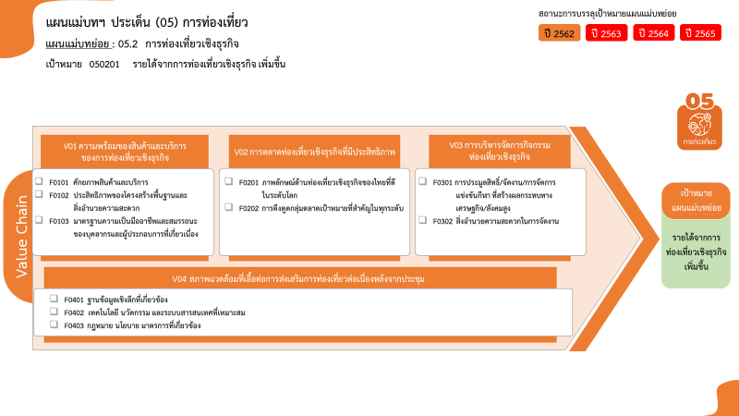
...
2563 | 2564 | 2565 | 2566 | รวมจำนวนโครงการทั้งหมด
5 | 34 | 11 |  | 56
1 | 15 | 5 |  | 23
3 | 14 | 3 |  | 20
1 | 5 | 3 |  | 13
6 | 27 | 9 | 2 | 49
4 | 17 | 3 | 1 | 29
23 โครงการ
20 โครงการ
13 โครงการ
รวมทั้งสิ้น 191 โครงการ
29 โครงการ
20 โครงการ
33 โครงการ
5 โครงการ
2 โครงการ
2 โครงการ
0 โครงการ
2 | 10 | 6 | 1 | 20
11 | 17 | 4 |  | 38
10 | 14 | 3 |  | 33
1 | 3 | 1 |  | 5
1 | 1 | 1 |  | 4
 |  | 1 |  | 2
1 | 1 |  |  | 2
42 |  |  |  | 44
42 |  |  |  | 44
65 | 79 | 25 | 2 | 191
...
โครงการที่ไม่สอดคล้องกับองค์ประกอบหรือปัจจัยใดของเป้าหมายแผนย่อย จำนวน 44 โครงการ

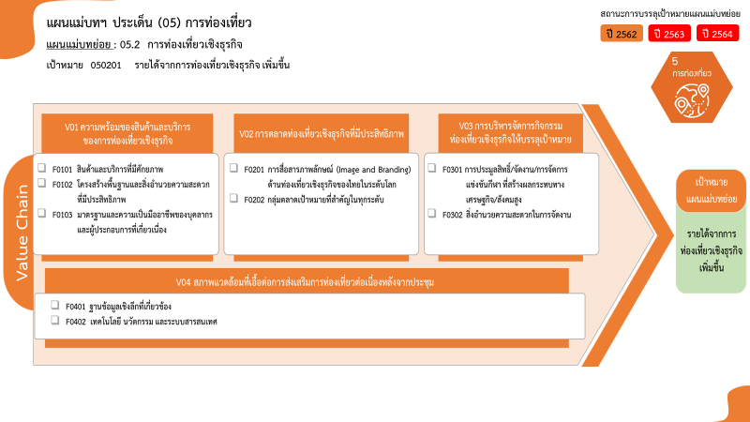

23 โครงการ
20 โครงการ
13 โครงการ
รวมทั้งสิ้น 191 โครงการ
29 โครงการ
20 โครงการ
33 โครงการ
5 โครงการ
2 โครงการ
2 โครงการ

